全体図
対象アプリ

設計書ツールアプリ（仮）
設計書元のファイルを出力
設計書ファイル
（反映用）
設計書の作成
設計書ファイル
（設計書）

設計情報の抽出

設計情報の復元
設計情報の書き出し
設計情報の入力
エクセル（マクロで実装）

フォーム
アクセス権
通知
etc...

各設定情報保存アプリ
※kintoneでのトリガーは基本的に設計書ツールアプリ（仮）
kintone(jsで実装)

全体機能
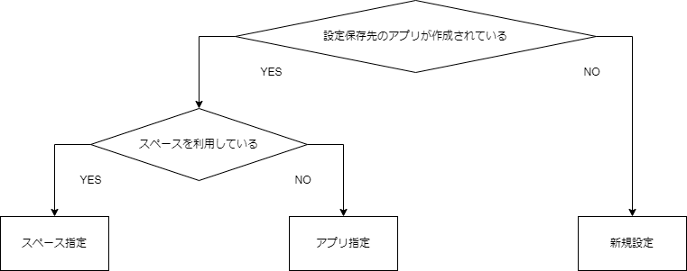
【共通部】
〇 ツールアプリで設計情報を保存するアプリのID情報を保存（ツールアプリ自体の設定動作）→要検討
[設定パターン]
・新規設定
→新たに各設定保存アプリの作成を行い、ツールアプリにIDの保存を行う
各設定項目の保存先フィールドの紐づけ不要
・スペース指定
→既存のスペースに指定されているアプリのIDを取得する
各設定項目の保存先フィールドの紐づけ必要
・アプリ指定
→既存アプリを指定しIDを取得する
各設定項目の保存先フィールドの紐づけ必要

基本的には新規作成を行う想定であってほしい（項目フィールドの紐づけが大変なため）
→ある程度のフィールド判別機能とかあってもいいかも…？

【出力処理部分】
〇 対象アプリの設計情報の書き出し
アプリの情報をツールアプリをトリガーに書き出す
①対象の一覧へ移動（一覧から直接選ぶか、メニューの一覧から飛ぶ）
②対象のアプリIDの入力（入力確定後、アプリ名等の情報を表示）
③書き出す設計情報を選択（設定項目）
④書き出し実行

〇エクセルファイルへの設計情報の出力
エクセルファイルにCSV形式に変換可能な形で設計情報を書き出す

〇設計情報から設計書の作成
マクロを利用し、出力された設計情報から設計書を作成

【入力処理部分】
〇設計書から設計情報の抽出
設計書の改修部分をkintoneに書き出せるように抽出

〇設計情報の入力
設計情報を各kintoneアプリへ入力

〇 対象アプリへの設計情報の復元
アプリの情報をツールアプリをトリガーに書き出す
①対象の一覧へ移動（一覧から直接選ぶか、メニューの一覧から飛ぶ）
②対象のアプリIDの入力（入力確定後、アプリ名等の情報を表示）
③復元させる設計情報を選択（設定項目・設計情報のバージョン）
④復元実行

